9.混频纹波电流计算
Hunan Aihua Group Co., Ltd.
East Taohualun Road,Yiyang City,Hunan PR China
TEL:0737-6184466 P.C:413000
www.aishi.com
RD2023-01 |  |  |  |  |  |  |  |  |  | Signature: 技术中心
Life Estimation Formula for the Capacitors

※To calculate the △Tx from the actual r.m.s. ripple current of the capacitor, refer to the formula below.
※已知实际纹波电流时，请用下面的公式计算出△Tx

 |  | △Tx=△To×（Ix/Io)2
 |  | Where :Io=rated r.m.s. ripple
 |  | 额定纹波电流
 |  |  | Ix=Actual r.m.s. ripple
 |  |  | 实际纹波电流

Actual ripple current and ripple current need to use the product catalog provided by the frequency coefficient into the same frequency, the conversion formula is as follows:
实际纹波电流和额定纹波电流需使用产品目录提供的频率系数转换成相同频率，转换公式如下：

 |  | I 复合=sqrt【(If1/kf1)^2 + (If2/kf2)^2 + … + (Ifn/kfn)^2 】
 |  |  | If1—f1频率条件下的纹波电流； If2—f2频率条件下的纹波电流； Ifn—fn频率条件下的纹波电流； kf1—f1频率的频率校正因子； kf2—f2频率的频率校正因子； kfn—fn频率的频率校正因子。
频率因子在产品规格书中已给出。
 |  | LS系列 | 频率 | 120 | 1k | 10k | 100k
 |  |  | 频率因子 | 1 | 1.32 | 1.45 | 1.5

 |  | WH系列 | 频率 | 120 | 1k | 10k | 100k
 |  |  | 频率因子 | 1 | 1.25 | 1.75 | 1.8

 | Note: The coefficient of 30k-100kHz ripple current is close to 100 kHz frequency,the coefficient of 100KHz we can use.
注：频率30k－100kHz条件下的频率因子，与100 kHz条件下的频率因子相同或接近，可按100 kHz的频率因子处理。

 | 纹波电流有效值计算 (标准：EIAJ RCR-2367C)

 | 馒头波1 |  |  | 三角波
A
T
A
A
A
T
T
T
T1
T1
T1

 | 馒头波2 |  |  | 方波

低频，如120Hz
高频，如50KHz

AL
TL
TL1

AH
TH1
TH

 | 混频纹波电流计算范例：
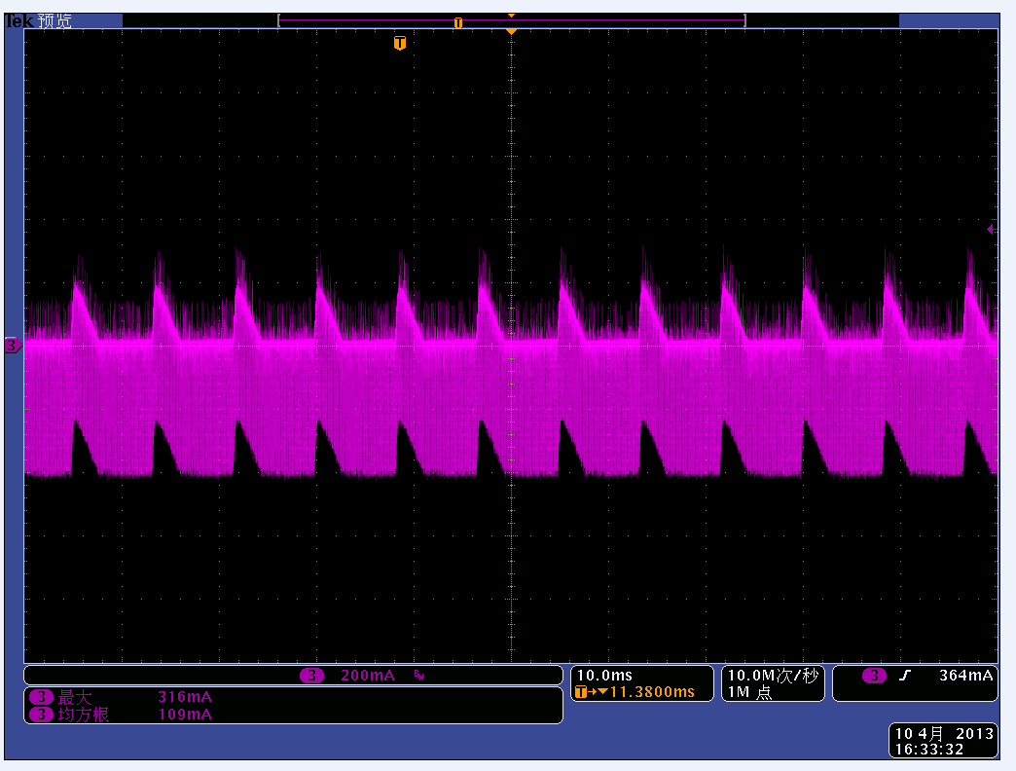
TL1
TL
AL

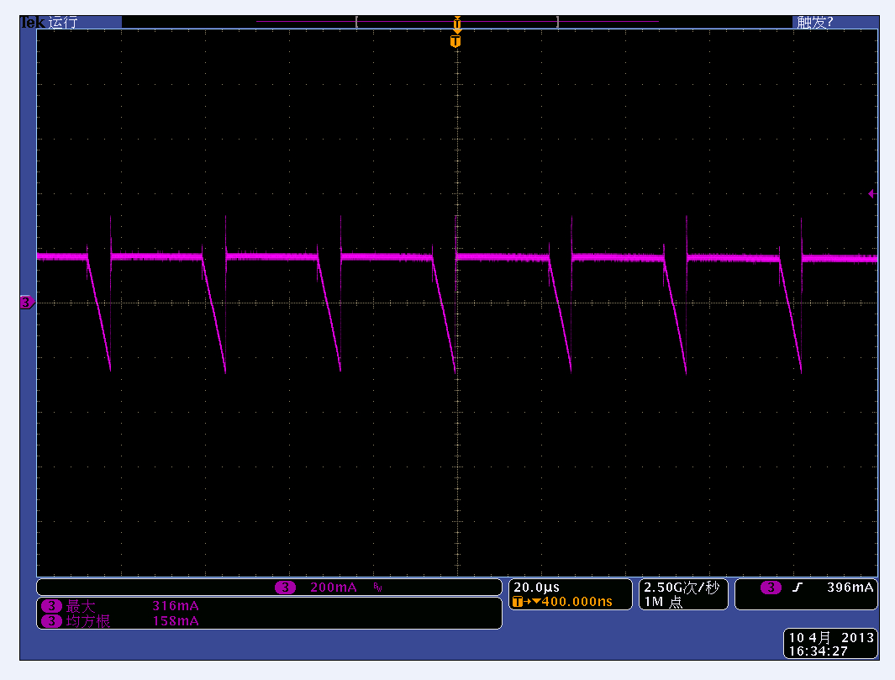
TH1
TH
AH

 | 低频纹波电流 | 低频频率系数(120Hz) | 高频纹波电流 | 高频频率系数（100KHz) | 同一频率后复合纹波电流
 | 62.37 | 1 | 115.47 | 1.8 | 89.5

 | 所以，电容器实际承受的纹波电流相当于89.5mA 120Hz。

 | 不同波形有效值计算表格
 | T1 | T | A | 纹波电流有效值Irms
 |  |  |  | 馒头波1 | 馒头波2 | 三角波 | 方波
 | 1 | 2 | 1 | 0.71 | 0.50 | 0.41 | 0.71

 | 混频纹波电流计算表格
 | 纹波电流有效值Irms(mA) |  |  |  | 频率系数Kf |  |  |  | 复合纹波电流Irms(mA)
 | 120Hz | 1K | 10K | 100K | 120Hz | 1K | 10K | 100K
 | 30 | 50 | 60 | 80 | 1 | 1.25 | 1.75 | 1.8 | 75.17

